Биномиальное
Статья руководство |  | https://excel2.ru/articles/binomialnoe-raspredelenie-diskretnye-raspredeleniya-v-ms-excel

Решаемая задача
Иннокентий побеждает в шахматы в 70% игр. Предполагая, что эта вероятность постоянна и что результаты игр не зависят друг от друга, какова вероятность того, что Иннокентий победит по крайней мере в 16 из следующих 20 игр?
Решение
По крайней мере в 16 из 20.
Нужно рассмотреть ряда успехов. Т.к. складывать вероятности отдельных результатов очень долго, можно использовать Excel.

Поиск вероятности, что выиграет = в 16 из 20 |  |  | произведенный в ручную
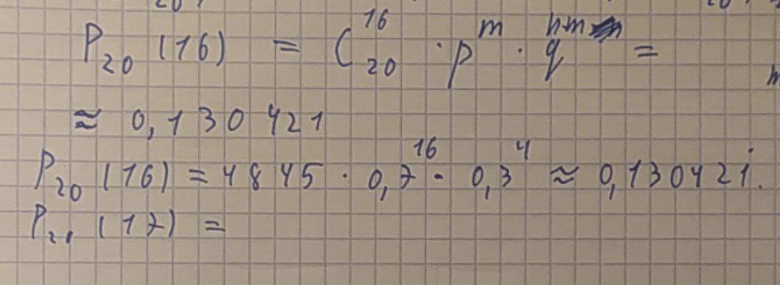

Поиск остальных событий ряда вероятностей

n - число экспериментов (партий) | m - число удачных исходов (победы) | p - вероятность победы | P - вероятность заданного числа удачных исходов
20 | 16 | 0.7 | 0.13042097437
20 | 17 | 0.7 | 0.071603672205
20 | 18 | 0.7 | 0.027845872524
20 | 19 | 0.7 | 0.0068393371112
20 | 20 | 0.7 | 0.00079792266298
 |  | Вероятность ряда исходов | 0.23750777888

